2.クラス構成
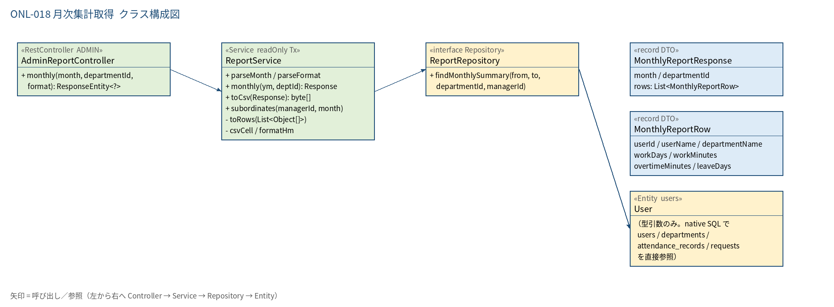
2.1 クラス構成図

3.シーケンス
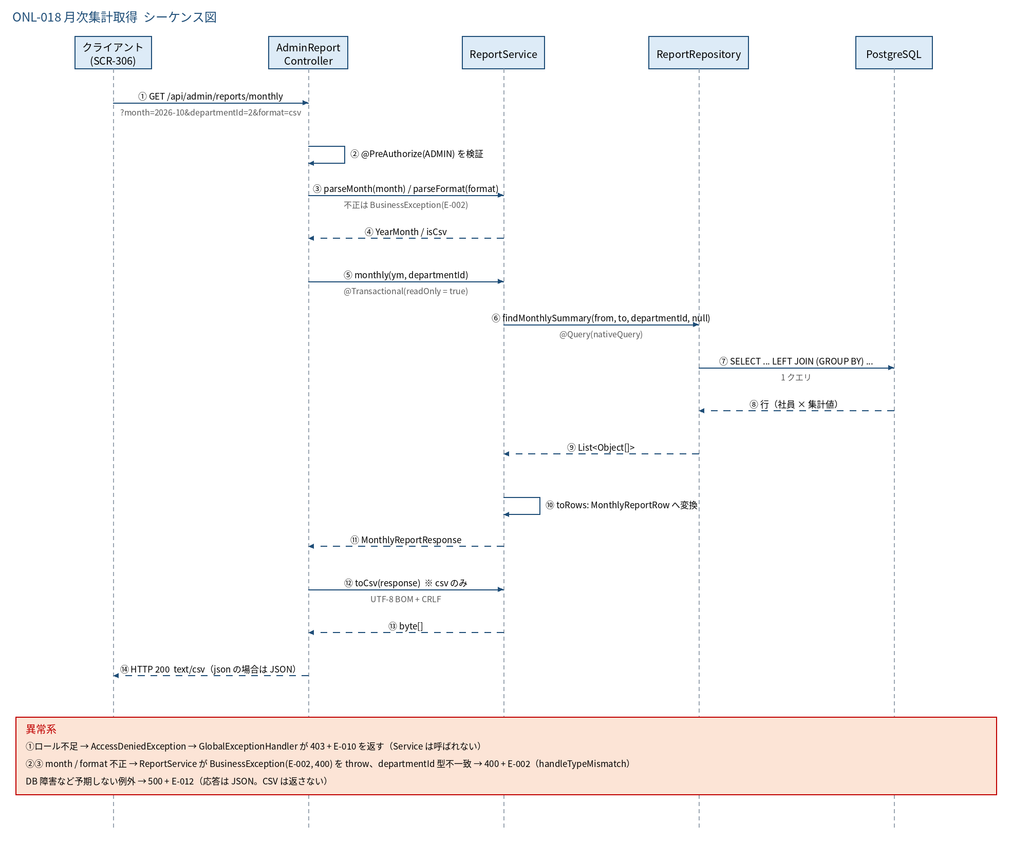
3.1 シーケンス図

5.処理フロー
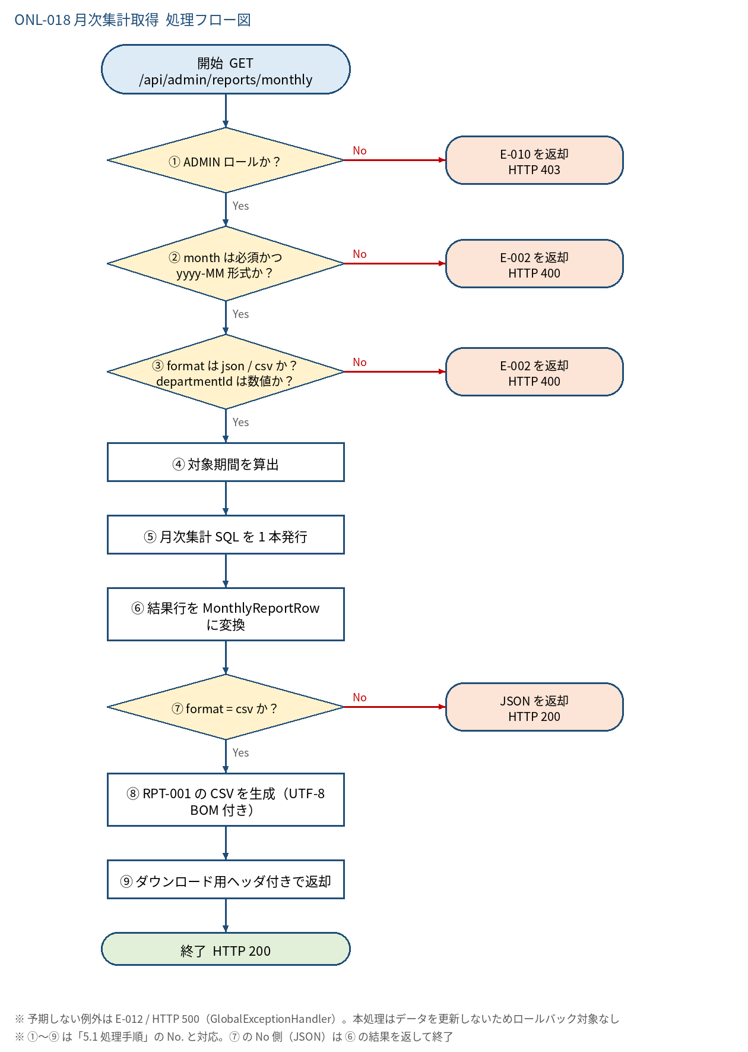
5.1 処理手順
No. | 処理 | 詳細 | 種別・分岐
① | ADMIN ロールか？ | @PreAuthorize("hasRole('ADMIN')")。JWT の claim role=ADMIN のみ通過 | 判定（No → E-010 を返却 HTTP 403）
② | month は必須かつ yyyy-MM 形式か？ | ReportService#parseMonth。空 → 「対象月は必須入力です。」／形式不正 →「対象月はyyyy-MM形式で入力してください。」 | 判定（No → E-002 を返却 HTTP 400）
③ | format は json / csv か？ departmentId は数値か？ | format 未指定は json。不正値は「出力形式はjsonまたはcsvで指定してください。」。departmentId の型不一致は handleTypeMismatch が処理 | 判定（No → E-002 を返却 HTTP 400）
④ | 対象期間を算出 | YearMonth ym; from = ym.atDay(1); to = ym.atEndOfMonth()（暦日。work_date は DATE のため JST/UTC の変換は不要） | 処理
⑤ | 月次集計 SQL を 1 本発行 | ReportRepository#findMonthlySummary(from, to, departmentId, null)。users を起点に attendance_records 集計・requests 集計を LEFT JOIN（GROUP BY のサブクエリ。N+1 なし） | 処理
⑥ | 結果行を MonthlyReportRow に変換 | Object[] → record。NULL は COALESCE 済み。MonthlyReportResponse(month, departmentId, rows) を組み立てる | 処理
⑦ | format = csv か？ | json の場合は MonthlyReportResponse をそのまま JSON で返す（No 側） | 判定（No → JSON を返却 HTTP 200）
⑧ | RPT-001 の CSV を生成（UTF-8 BOM 付き） | ReportService#toCsv。BOM + ヘッダー + 明細（CRLF）。勤務／残業は H:mm、休暇は 0.0 形式。CSV インジェクション対策あり | 処理
⑨ | ダウンロード用ヘッダ付きで返却 | Content-Type: text/csv; charset=UTF-8 / Content-Disposition: attachment; filename="kintai_summary_yyyymm.csv" | 処理

5.2 処理フロー図

